新
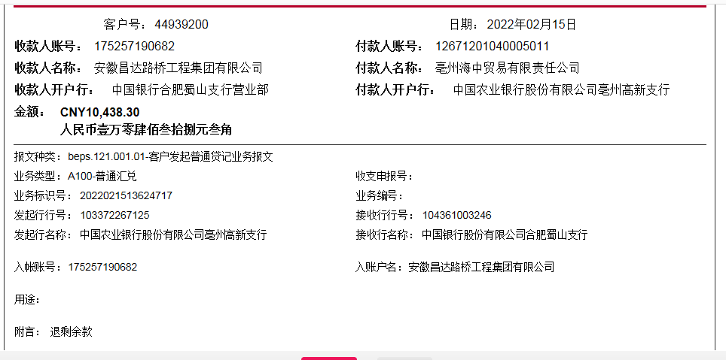
C9311 六安市叶集区姚李镇2018年农村道路畅通工程
中标日期 | 2018-03-06 | 中标价 | 3,941,889.73 | 负责人 | 六安办事处高翔 | 建设单位 | 六安市叶集区姚李镇人民政府
决算日期 |  | 决算价 | 3,249,102.49
销售开票：
开票日期 | 收入金额 | 工程地缴税 |  | 企业本地缴税 |  | 价税合计 | 到款情况
 |  | 税率 | 增值税额 | 税率 | 增值税额 |  | 日期 | 金额 | 银行
2018-12-05 | 1,432,727.27 | 2% | 28,654.55 | 8% | 114,618.18 | 1,576,000.00 | 2018-12-07 | 1,576,000.00 | 中行
2021-04-23 | 642,201.83 | 2% | 12,844.04 | 7% | 44,954.13 | 700,000.00 | 2021-05-11 | 700,000.00 | 新中行
 | 0.00 | 2% | 0.00 | 8% | 0.00
 | 0.00 | 2% | 0.00 | 8% | 0.00
合计 | 2,074,929.11 |  | 41,498.58 |  | 159,572.31 | 2,276,000.00 |  | 2,276,000.00
材料发票： |  |  |  |  |  | 973102.49
认证日期 | 成本金额 | 份数 | 类型 | 税率 | 进项税额 | 价税合计 | 付款日期 | 付款金额 | 银行 | 销货单位 | 货物 | 合同 | 发货单 | 备注
2018-12-01 | 700,000.00 |  | 普票 |  | 0.00 | 700,000.00 | 2018-12-14 | 388,597.00 | 中行 | 安徽常建建筑劳务有限公司 | 劳务
2018-12-01 | 409,511.12 |  | 专 | 16% | 65,521.78 | 475,032.90 | 2018-12-12 | 850,000.00 | 中行 | 亳州海中贸易有限责任公司 | 水泥 | 2018-367#-100万
 | 0.00 |  |  |  | 0.00 |  | 2019-01-04 | 991.80 | 中行 | 亳州海中贸易有限责任公司 | 水泥
2018-12-01 | 269,000.00 |  | 普票 |  | 0.00 | 269,000.00 | 2019-01-11 | 223,461.20 | 中行 | 安徽常建建筑劳务有限公司 | 劳务 | 9311-2022-003#-269000
2021-05-01 | 315,103.97 | 2份 | 专 | 16% | 50,416.63 | 365,520.60 |  |  |  | 亳州海中贸易有限责任公司 | 水泥 | 2018-367#-100万
2021-05-01 | 100,000.00 | 1份 | 普票 |  | 0.00 | 100,000.00 |  |  |  | 罗乃琴 | 机械费 | 2021-259#-10万
2021-05-01 | 100,000.00 | 1份 | 普代 |  | 0.00 | 100,000.00 |  |  |  | 杨兆林 | 机械费 | 2021-257#-10万
2021-05-01 | 100,000.00 | 1份 | 普代 |  | 0.00 | 100,000.00 |  |  |  | 邵贤丽 | 机械费 | 2021-258#-10万
2021-05-01 | 100,000.00 | 1份 | 普代 |  | 0.00 | 100,000.00 |  |  |  | 张传红 | 机械费 | 2021-260#-10万
 |  |  |  |  |  |  | 2021-05-19 | 100,000.00 | 徽行 | 罗乃琴 | 机械费
 |  |  |  |  |  |  | 2021-05-19 | 100,000.00 | 徽行 | 杨兆林 | 机械费
 |  |  |  |  |  |  | 2021-05-19 | 100,000.00 | 徽行 | 邵贤丽 | 机械费
 |  |  |  |  |  |  | 2021-05-19 | 100,000.00 | 徽行 | 张传红 | 机械费
 |  |  |  |  |  |  | 2021-05-19 | 251,835.95 | 中行 | 安徽常建建筑劳务有限公司 | 劳务
 |  |  |  |  |  |  | 2022-01-15 | -10,438.30 | 新中行 | 亳州海中贸易有限责任公司 | 水泥 |  |  | 供应商退回的材料款
 |  |  |  |  |  |  |  | 10,388.30 | 新中行 | 安徽常建建筑劳务有限公司 | 劳务 | 9311-2022-003#-269000

 |  |  |  |  |  |  |  | 50.00 | 扣 | 转账手续费
 | 0.00 |  |  |  | 0.00 |  | 2021-05-12 | 2,292.00 | 补扣 | 1.6%企税
 | 0.00 |  |  |  | 0.00 |  | 2021-05-12 | 500.00 | 扣 | 外经证
 | 0.00 |  |  |  | 0.00 |  | 2021-05-12 | 500.00 | 扣 | 转账手续费
 | 0.00 |  |  |  | 0.00 |  | 2021-05-12 | 33,462.05 | 扣 | 管理费
 | 0.00 |  |  |  | 0.00 |  | 2021-05-12 | 11,200.00 | 扣 | 企税1.6%
 | 0.00 |  |  |  | 0.00 |  | 2021-05-12 | 210.00 | 扣 | 印花税
 | 0.00 |  |  |  | 0.00 |  |  | -152,379.00 | 退 | 企税
 | 0.00 |  |  |  | 0.00 |  |  | -72,074.00 | 退 | 增值税及附加
 | 0.00 |  |  |  | 0.00 |  |  | 22,924.00 | 扣 | 企税1.6%
 | 0.00 |  |  |  | 0.00 |  |  | 152,379.00 | 暂扣 | 企税
 | 0.00 |  |  |  | 0.00 |  |  | 126,080.00 | 扣 | 增值税及附加
 | 0.00 |  |  |  | 0.00 |  |  | 4,500.00 | 扣 | 代办费
 | 31,520.00 |  |  |  | 0.00 | 31,520.00 |  | 31,520.00 | 扣 | 管理费
合计 | 2,125,135.09 |  |  |  | 115,938.41 | 2,241,073.50 |  | 2,276,000.00
应提供成本 | 2,041,730.24 |  |  |  |  | 34,926.50 | 可支付金额 | 0.00
尚需提供成本 | -83,404.85 |  |  |  |  |  |  | 54006.00
公司代缴税金：
税种 | 税额 |  | 税种 | 税率 | 税额 | 18.12月开票扣税 | 退12月增值税 | 2021年4月开票税金
企业所得税 | -20851.21 |  | 增值税 | 差额 | 43,633.90 | 114,618.18 | -65,521.78 | -5,462.50
印花税 | 已交 |  | 城市维护建设税 | 0.05 | 2,181.70 | 5,730.91 | -3,276.09 | -382.38
水利基金 | 已交 |  | 教育费附加 | 0.03 | 1,309.02 | 3,438.55 | -1,965.65 | -163.88
 |  |  | 地方教育费附加 | 0.02 | 872.68 | 2,292.36 | -1,310.44 | -109.25
小计 | -20851.21 |  | 小计 |  | 47,997.29 | 126,080.00 | -72,073.96 | -6,118.00
 |  |  | 企业所得税 | 0.016 | 33,198.87 | 22,923.64 |  | 11,200.00
 |  |  | 印花税 | 0.0003 | 682.80 | -20,851.21 |  | 210.00
 |  |  | 水利基金 | 0.0006 | 1,244.96 |  |  | 0.00
 |  |  | 小计 |  | 1,927.76 |  |  | 210.00

